4__Minibox
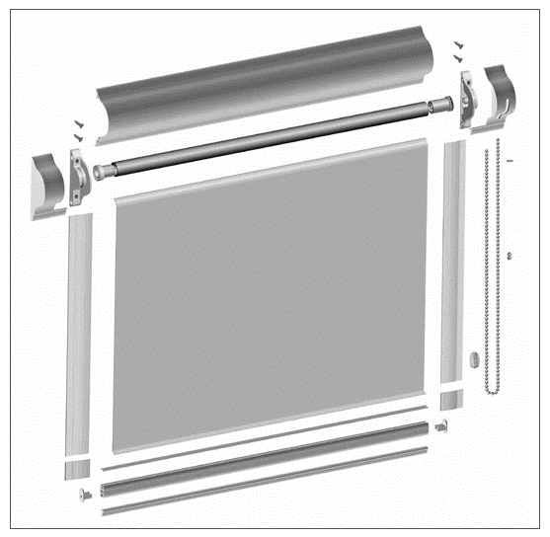 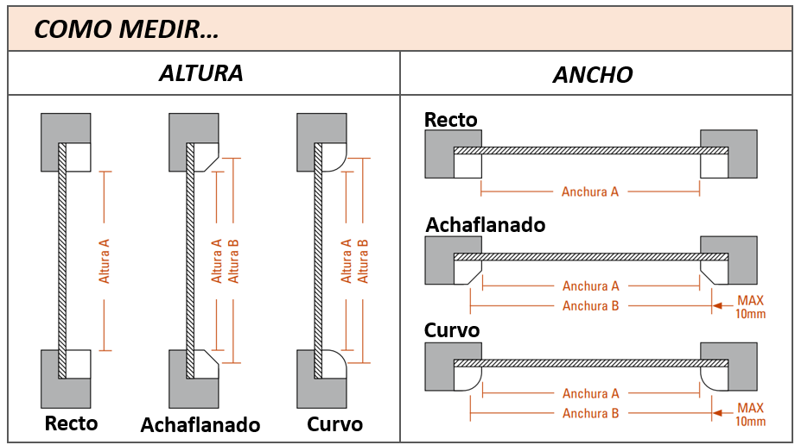
CLIENTE:
TELÉFONO / MOVIL:
CODIGO CLIENTE:
 |  |  |  |  |  |  |  |  |  |  |  |  |  |  |  |  | V4.2019
 |  |  | MINIBOX
DIRECCIÓN:
REFERENCIA PEDIDO:

Indicar si es presupuesto o pedido: |  |  |  |  |  | PEDIDO |  | PRESUPUESTO |  | DATOS MÍNIMOS PARA PEDIDO |  | VALOR ESTÁNDAR |  |  | INCREMENTO DE PRECIO

REFERENCIA | CANTIDAD | MEDIDAS |  |  |  |  |  |  | TEJIDO |  | MANO |  | COLOR ACCESORIOS |  |  | COLOR PERFILES

 |  | ALTO A (mm) |  | ANCHO A (mm) | ALTO B (mm) |  | ANCHO B (mm) |  | GAMA - COLOR |  | IZQUIERDA | DERECHA | BLANCO | NEGRO |  | BLANCO OTRO (RAL)

- Los campos de "Alto B" y "Ancho B" solo se deben rellenar en el caso de que la Mnibox sea con junquillo curvo o achaflanado. En este caso, la diferencia entre las medidas A y B debe ser como máximo de 20mm. - La altura del Minibox está limitada por la capacidad del cajon y depende del grosor de cada tejido. Consultar la tarifa.

OBSERVACIONES:

